INDICE
 | 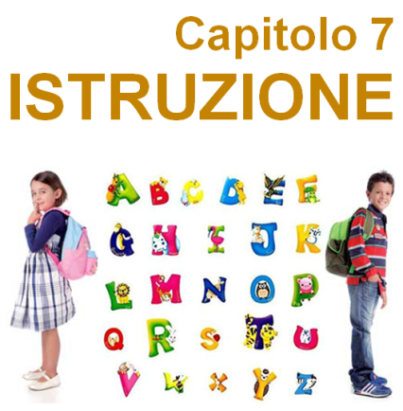
7.1.1 | PLESSI SCOLASTICI PER CIRCOSCRIZIONE - ANNO SCOLASTICO 2018-2019
7.1.2 | ALUNNI FREQUENTANTI PER CIRCOSCRIZIONE E SCUOLA - ANNO SCOLASTICO 2018 - 2019
7.2.1.1 | SCUOLE MATERNE PUBBLICHE - Plessi, frequentanti e dotazioni - A.S. 2018-2019
7.2.1.2 | SCUOLE MATERNE PUBBLICHE - Plessi, frequentanti e dotazioni - Per Circoscrizione - A.S. 2018-2019
7.2.2.1 | SCUOLE PRIMARIE PUBBLICHE - Plessi, frequentanti e dotazioni - A.S. 2018-2019
7.2.2.2 | SCUOLE PRIMARIE PUBBLICHE - Plessi, frequentanti e dotazioni - Per Circoscrizione - A.S. 2018-2019
7.2.3.1 | SCUOLE SECONDARIE DI I GRADO PUBBLICHE - Plessi,frequentanti e dotazioni - A.S. 2018-2019
7.2.3.2 | SCUOLE SECONDARIE DI I GRADO PUBBLICHE - Plessi,frequentanti e dotazioni - Per Circoscrizione - A.S. 2018-2019
7.2.4.1 | SCUOLE SECONDARIE DI II GRADO PUBBLICHE - Plessi, frequentanti e dotazioni - A.S. 2018-2019
7.2.4.2 | SCUOLE SECONDARIE DI II GRADO PUBBLICHE - Plessi,frequentanti e dotazioni - Per Circoscrizione - A.S. 2018-2019
7.3.1.1 | SCUOLE PRIMARIE PUBBLICHE - FREQUENTANTI, ABBANDONI ED EVASORI - A.S. 2018-2019
7.3.1.2 | SCUOLE PRIMARIE PUBBLICHE - FREQUENTANTI, ABBANDONI ED EVASORI - PER CIRCOSCRIZIONE - A.S. 2018-2019
7.3.2.1 | SCUOLE SECONDARIE DI I GRADO PUBBLICHE - FREQUENTANTI, ABBANDONI ED EVASORI - A.S. 2018-2019
7.3.2.2 | SCUOLE SECONDARIE DI I GRADO PUBBLICHE - FREQUENTANTI, ABBANDONI ED EVASORI - PER CIRCOSCRIZIONE - A.S. 2018-2019
7.3.3.1 | SCUOLE SECONDARIE DI II GRADO PUBBLICHE - FREQUENTANTI, ABBANDONI ED EVASORI - A.S. 2018-2019
7.3.3.2 | SCUOLE SECONDARIE DI II GRADO PUBBLICHE - FREQUENTANTI, ABBANDONI ED EVASORI - PER CIRCOSCRIZIONE - A.S. 2018-2019
7.4 | SCUOLE STATALI - ISCRITTI PER TIPO DI SCUOLA E PER ANNO - ANNO SCOLASTICO 2018 - 2019
7.5.1 | STUDENTI UNIVERSITARI IMMATRICOLATI PER SCUOLA - CORSI DI LAUREA TRIENNALI
7.5.2 | STUDENTI UNIVERSITARI IMMATRICOLATI PER SCUOLA - CORSI DI LAUREA A CICLO UNICO
7.5.3 | STUDENTI UNIVERSITARI ISCRITTI PER SCUOLA - CORSI DI LAUREA TRIENNALI
7.5.4 | STUDENTI UNIVERSITARI ISCRITTI PER SCUOLA - CORSI DI LAUREA A CICLO UNICO
7.5.5 | STUDENTI UNIVERSITARI ISCRITTI PER SCUOLA - CORSI DI LAUREA MAGISTRALI
7.5.6 | STUDENTI UNIVERSITARI LAUREATI PER SCUOLA - CORSI DI LAUREA TRIENNALI
7.5.7 | STUDENTI UNIVERSITARI LAUREATI PER SCUOLA - CORSI DI LAUREA A CICLO UNICO
7.5.8 | STUDENTI UNIVERSITARI LAUREATI PER SCUOLA - CORSI DI LAUREA MAGISTRALI
7.6.1 | ALUNNI ISCRITTI ALL'ACCADEMIA DI BELLE ARTI - CORSI DI LIVELLO - ANNO ACCADEMICO 2021 - 2022
7.6.2 | ALUNNI ISCRITTI ALL'ACCADEMIA DI BELLE ARTI - BIENNIO SPECIALISTICO - ANNO ACCADEMICO 2021 - 2022
7.6.3 | ALUNNI ISCRITTI ALL'ACCADEMIA DI BELLE ARTI - CICLO UNICO QUINQUENNALE - ANNO ACCADEMICO 2021 - 2022

